关系图
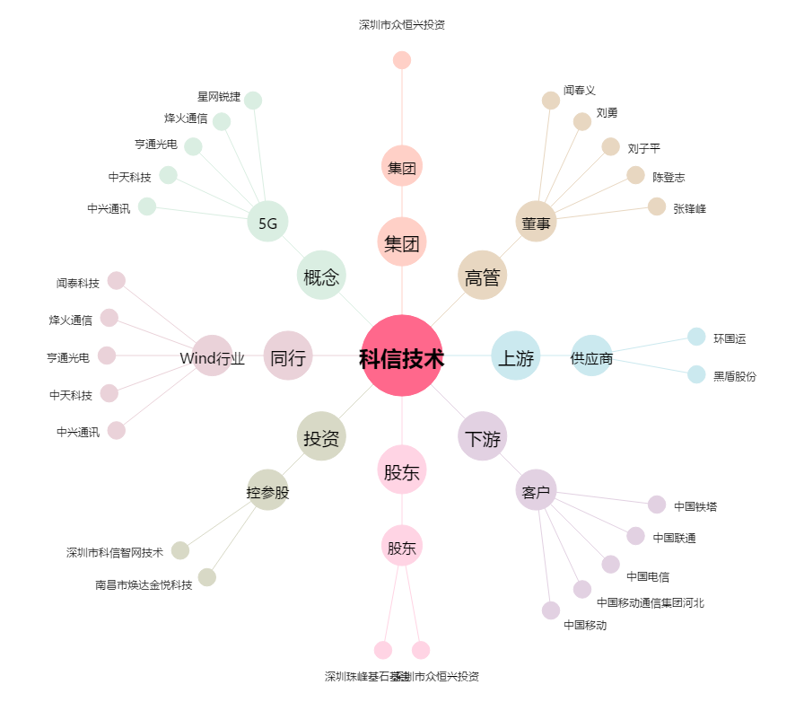
科信技术[300565.SZ] - 关系概览图

